Sheet2
序号 | QAD编码 | 零部件名称（QAD） | 单位 | 数量 | 高唐强盛 | 沧州智凯 | 备注
 |  |  |  |  | 2021年未税 | 2021年未税
1 | BAS0000056 | 内绞架钢轴套 | 件 | 19400 | 1.7140 | 2 | -5547.9912
2 | BAS0000055 | 轴套螺母 | 件 | 9000 | 0.8938 | 1.062 | -1514.1233
3 | 扶手旋转轴 | SHT0013140 | 件 | 343 |  | 6.22 | 新开件
4 | 扶手旋转轴 | SHT0013120 | 件 | 233 |  | 5.3
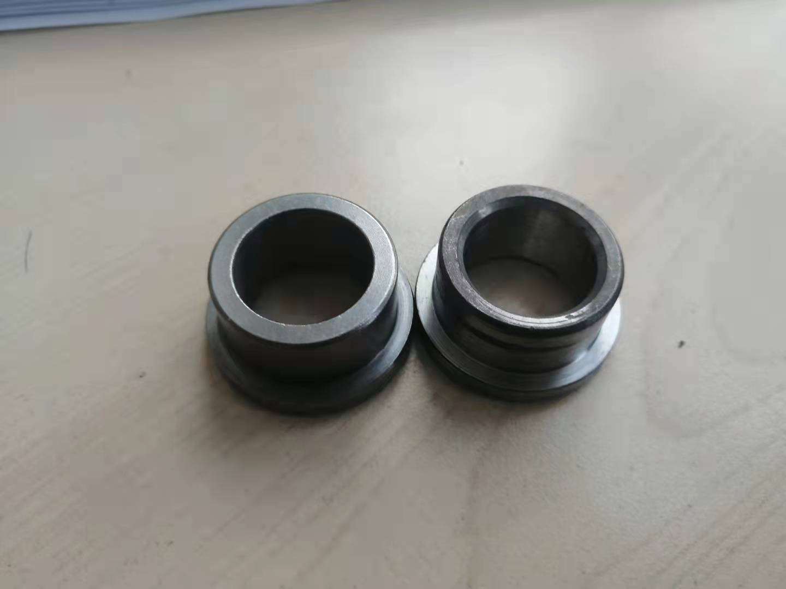
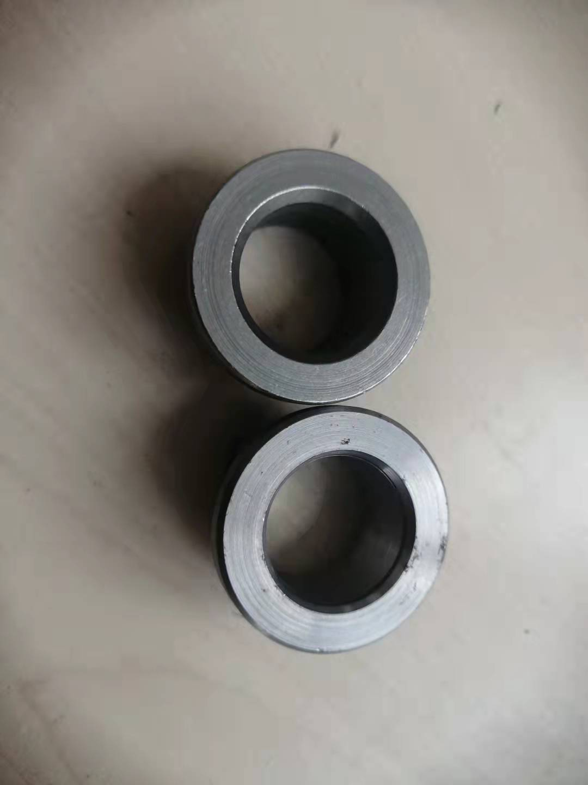
 |  |  |  |  |  |  | 内绞架钢轴套 BAS0000056

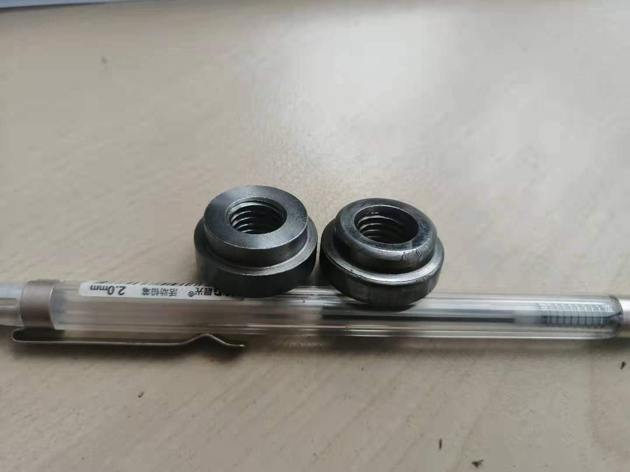
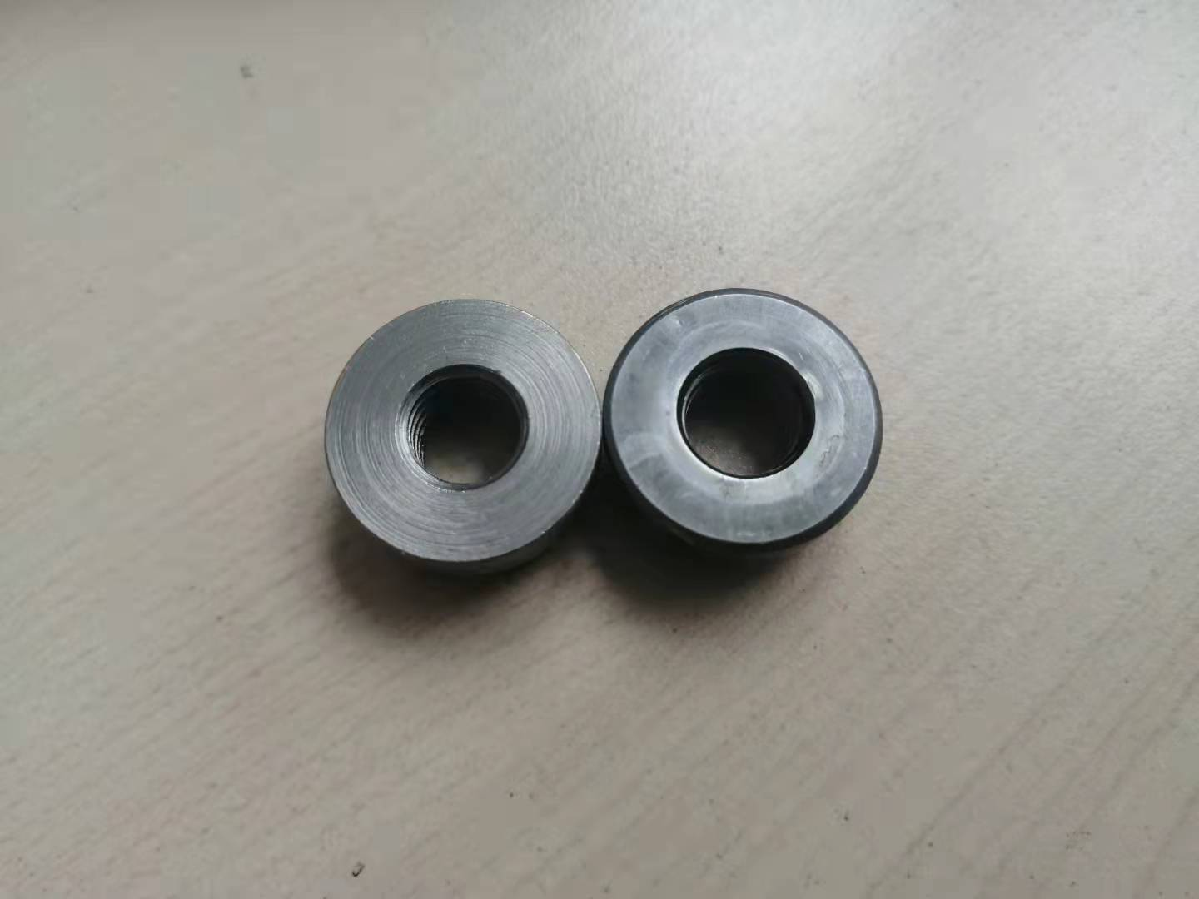
 |  |  |  |  |  |  | 轴套螺母 BAS0000055

 | 左边为智凯产品，右边为高强产品

